111 給油所数（道路実延長100km当たり）
111 給油所数（道路実延長100km当たり）

 | 時点 2023(R5)年度末（毎年）
 | 単位 箇所 |  |  |  |  |  |  |  | 偏差値 |  | 50.5
順位 |  | 都道府県名 |  | 数 値 |  |  | 順位 | 都道府県名 |  | 数 値

 |  | 0 | 全 国 |  | 2.2 | 0.0 | 24 | 0 | 福 井 |  | 2.3
1 |  | 0 | 大 阪 |  | 4.4 | 0.0 | 24 | 0 | 滋 賀 |  | 2.3
2 |  | 0 | 沖 縄 |  | 3.9 | 0.0 | 24 | 0 | 広 島 |  | 2.3
3 |  | 0 | 東 京 |  | 3.7 | 0.0 | 24 | 0 | 山 口 |  | 2.3
4 |  | 0 | 香 川 |  | 3.2 | 0.0 | 24 | 0 | 高 知 |  | 2.3
5 |  | 0 | 神奈川 |  | 3.0 | 0.0 | 24 | 0 | 福 岡 |  | 2.3
5 |  | 0 | 山 梨 |  | 3.0 | 0.0 | 24 | 0 | 大 分 |  | 2.3
7 |  | 0 | 鹿児島 |  | 2.8 | 0.0 | 31 | 0 | 鳥 取 |  | 2.2
8 |  | 0 | 愛 媛 |  | 2.7 | 0.0 | 31 | 0 | 宮 崎 |  | 2.2
9 |  | 0 | 青 森 |  | 2.5 | 0.0 | 33 | 0 | 新 潟 |  | 2.1
9 |  | 0 | 山 形 |  | 2.5 | 0.0 | 33 | 0 | 岐 阜 |  | 2.1
9 |  | 0 | 富 山 |  | 2.5 | 0.0 | 33 | 0 | 三 重 |  | 2.1
9 |  | 0 | 愛 知 |  | 2.5 | 0.0 | 33 | 0 | 徳 島 |  | 2.1
9 |  | 0 | 京 都 |  | 2.5 | 0.0 | 37 | 0 | 埼 玉 |  | 2.0
9 |  | 0 | 兵 庫 |  | 2.5 | 0.0 | 38 | 0 | 北海道 |  | 1.9
9 |  | 0 | 和歌山 |  | 2.5 | 0.0 | 38 | 0 | 福 島 |  | 1.9
16 |  | 0 | 宮 城 |  | 2.4 | 0.0 | 38 | 0 | 奈 良 |  | 1.9
16 |  | 0 | 栃 木 |  | 2.4 | 0.0 | 41 | 0 | 秋 田 |  | 1.8
16 |  | ◎ | 千 葉 |  | 2.4 | 0.0 | 42 | 0 | 茨 城 |  | 1.7
16 |  | 0 | 石 川 |  | 2.4 | 0.0 | 42 | 0 | 岡 山 |  | 1.7
16 |  | 0 | 静 岡 |  | 2.4 | 0.0 | 44 | 0 | 群 馬 |  | 1.6
16 |  | 0 | 佐 賀 |  | 2.4 | 0.0 | 44 | 0 | 長 野 |  | 1.6
給油所数 （道路実延長100㎞当たり）
北海道 | 1.9
青 森 | 2.5
岩 手 | 1.4
宮 城 | 2.4
秋 田 | 1.8
山 形 | 2.5
福 島 | 1.9
茨 城 | 1.7
栃 木 | 2.4
群 馬 | 1.6
埼 玉 | 2
千 葉 | 2.4
東 京 | 3.7
神奈川 | 3
新 潟 | 2.1
富 山 | 2.5
石 川 | 2.4
福 井 | 2.3
山 梨 | 3
長 野 | 1.6
岐 阜 | 2.1
静 岡 | 2.4
愛 知 | 2.5
三 重 | 2.1
滋 賀 | 2.3
京 都 | 2.5
大 阪 | 4.4
兵 庫 | 2.5
奈 良 | 1.9
和歌山 | 2.5
鳥 取 | 2.2
島 根 | 1.6
岡 山 | 1.7
広 島 | 2.3
山 口 | 2.3
徳 島 | 2.1
香 川 | 3.2
愛 媛 | 2.7
高 知 | 2.3
福 岡 | 2.3
佐 賀 | 2.4
長 崎 | 2.4
熊 本 | 2.4
大 分 | 2.3
宮 崎 | 2.2
鹿児島 | 2.8
沖 縄 | 3.9
16 |  | 0 | 長 崎 |  | 2.4 | 0.0 | 44 | 0 | 島 根 |  | 1.6
16 |  | 0 | 熊 本 |  | 2.4 | 0.0 | 47 | 0 | 岩 手 |  | 1.4

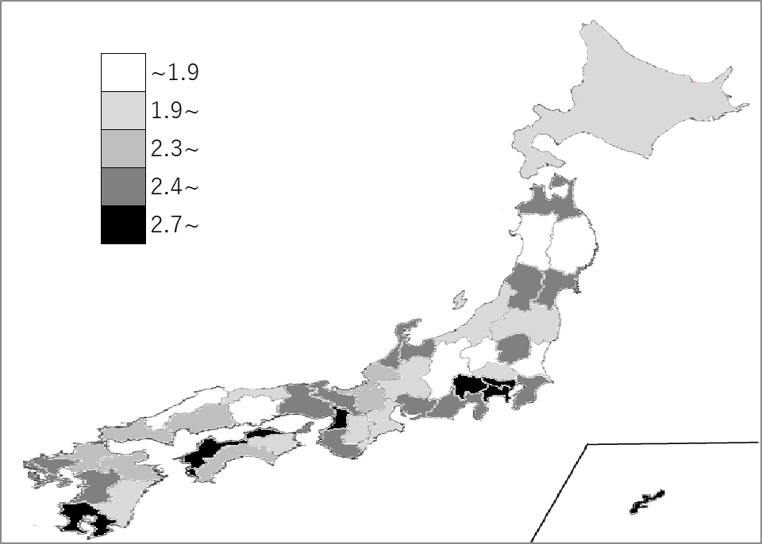
千葉県の推移
令和元年度末 | 2.7 | 10
令和2年度末 | 2.6 | 13
令和3年度末 | 2.5 | 15
令和4年度末 | 2.4 | 19
令和5年度末 | 2.4 | 16

《備 考》 ・資料出所 総務省統計局「社会生活統計指標」 ・参 考 千葉県の給油所数は、980箇所で3位。全国は、27,414箇所。

